시스템 구성도
전체 설계도

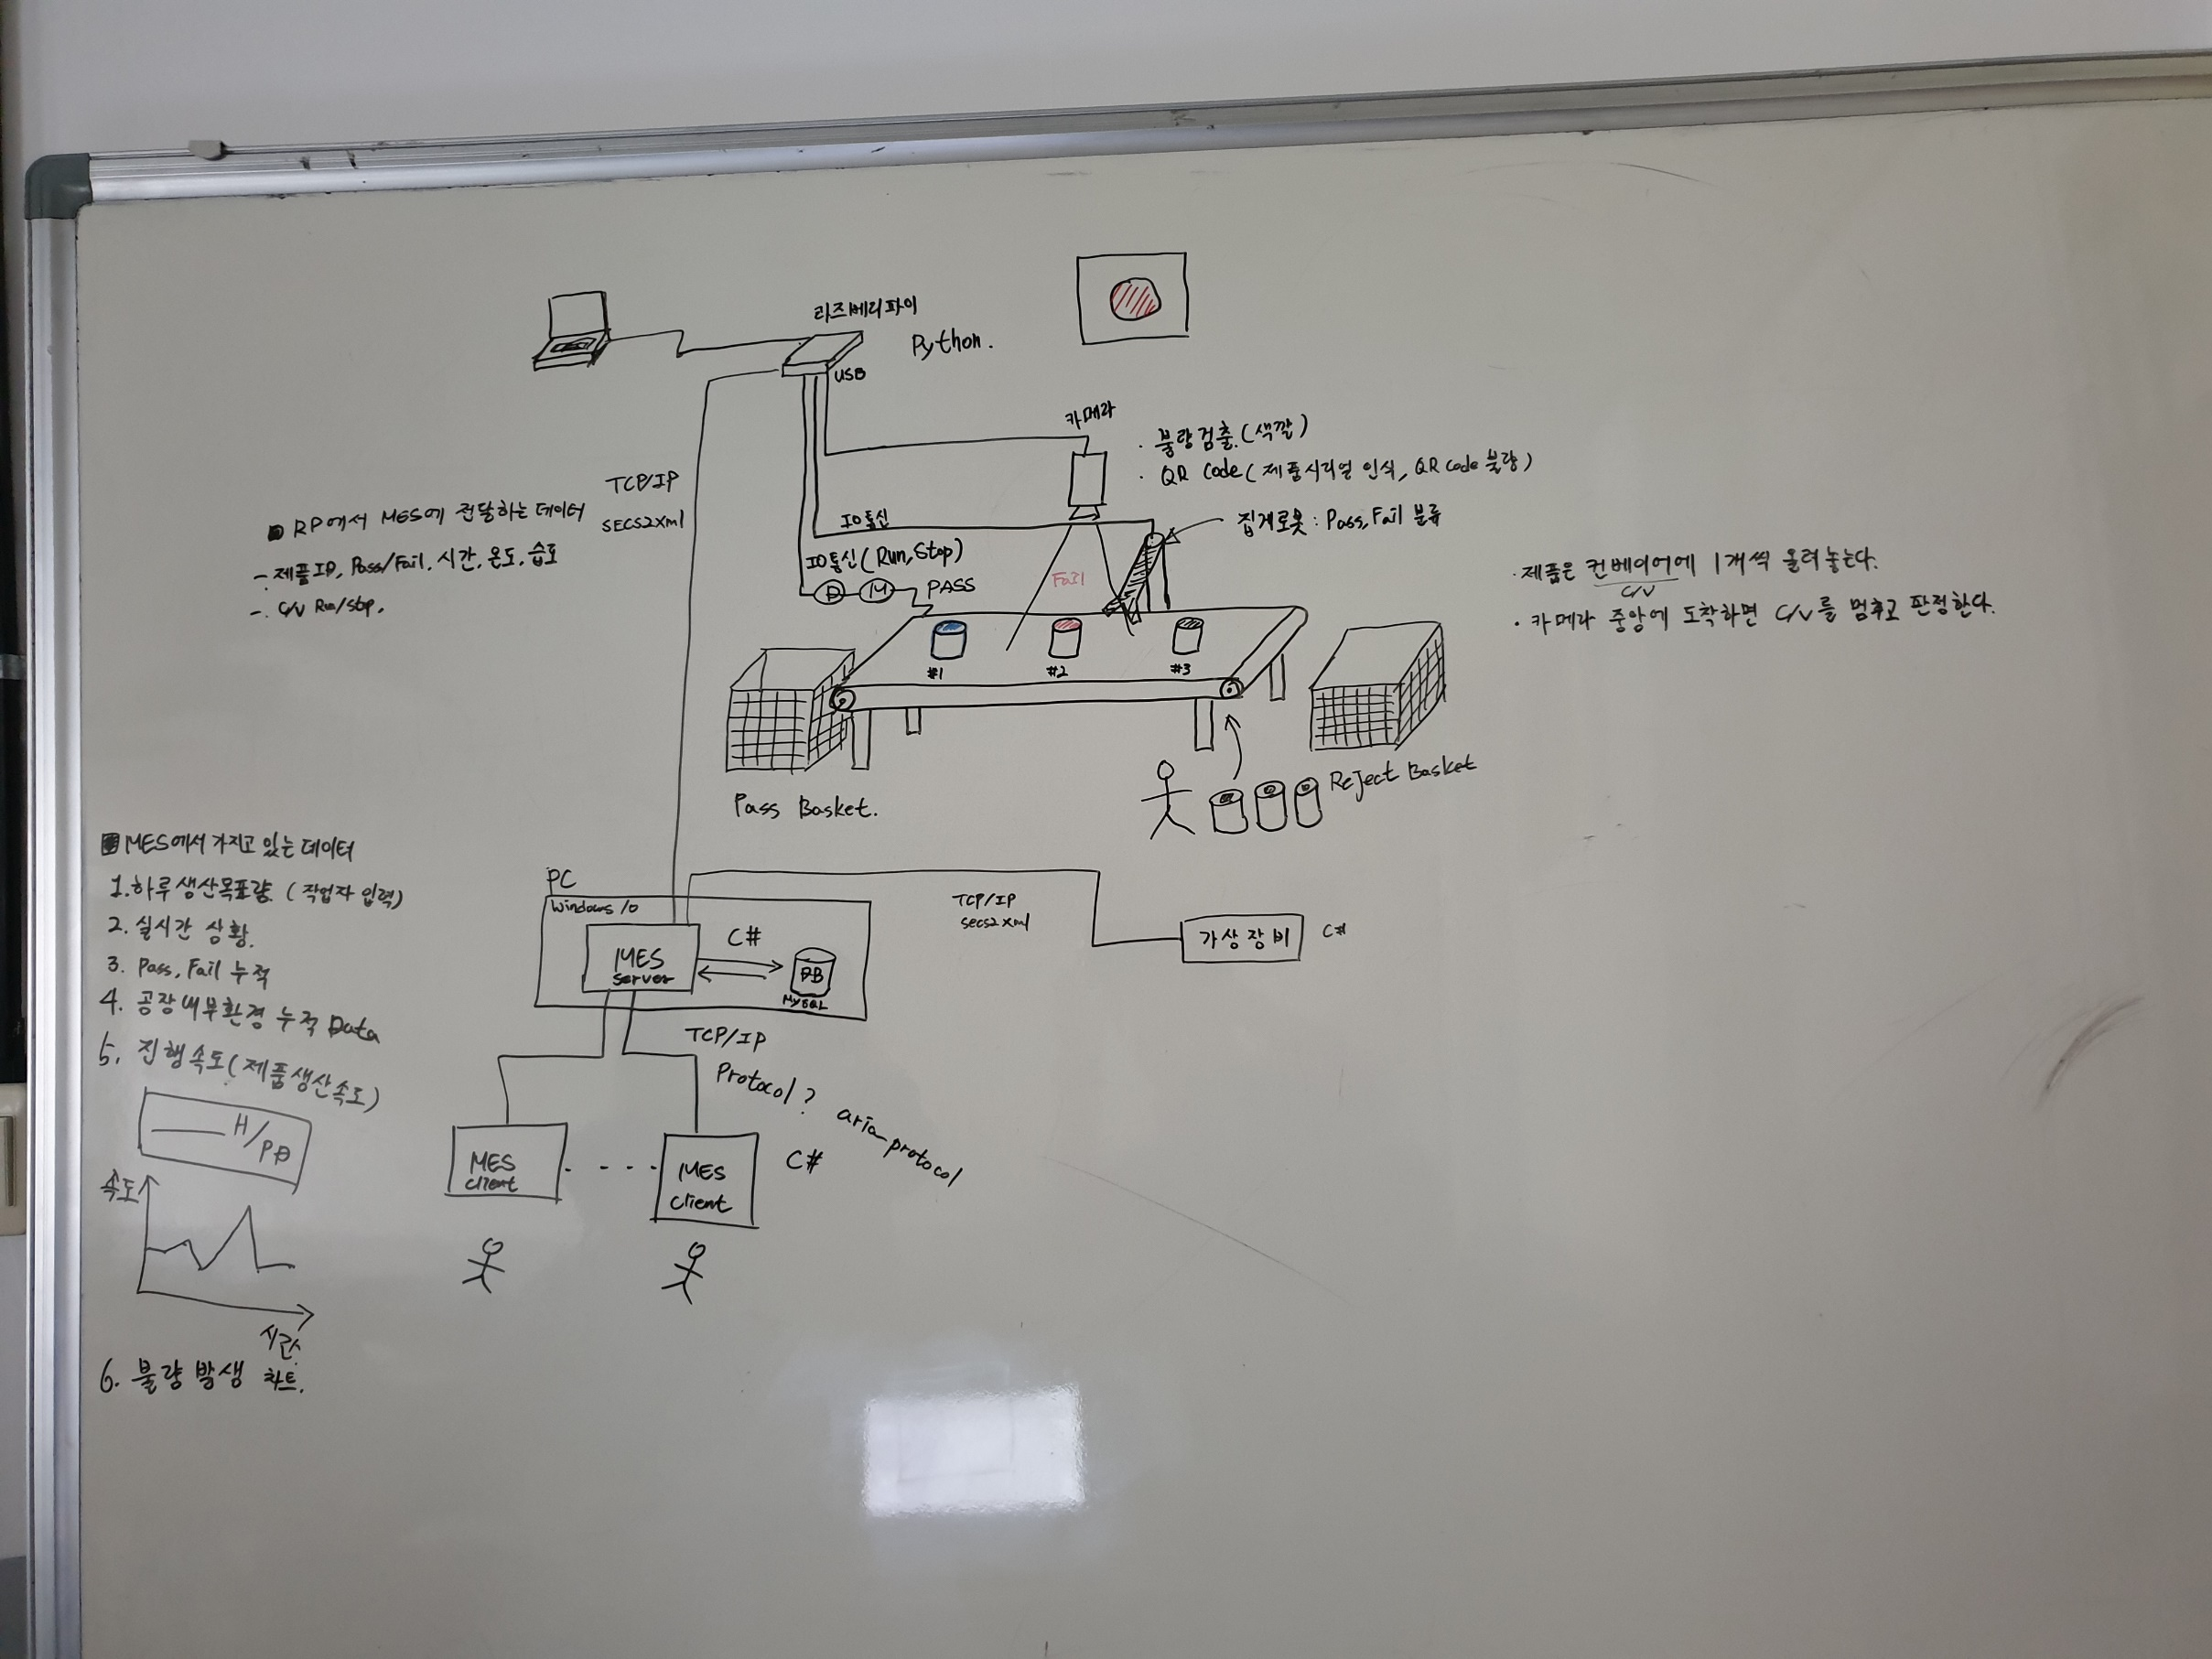

전체 시스템 흐름도

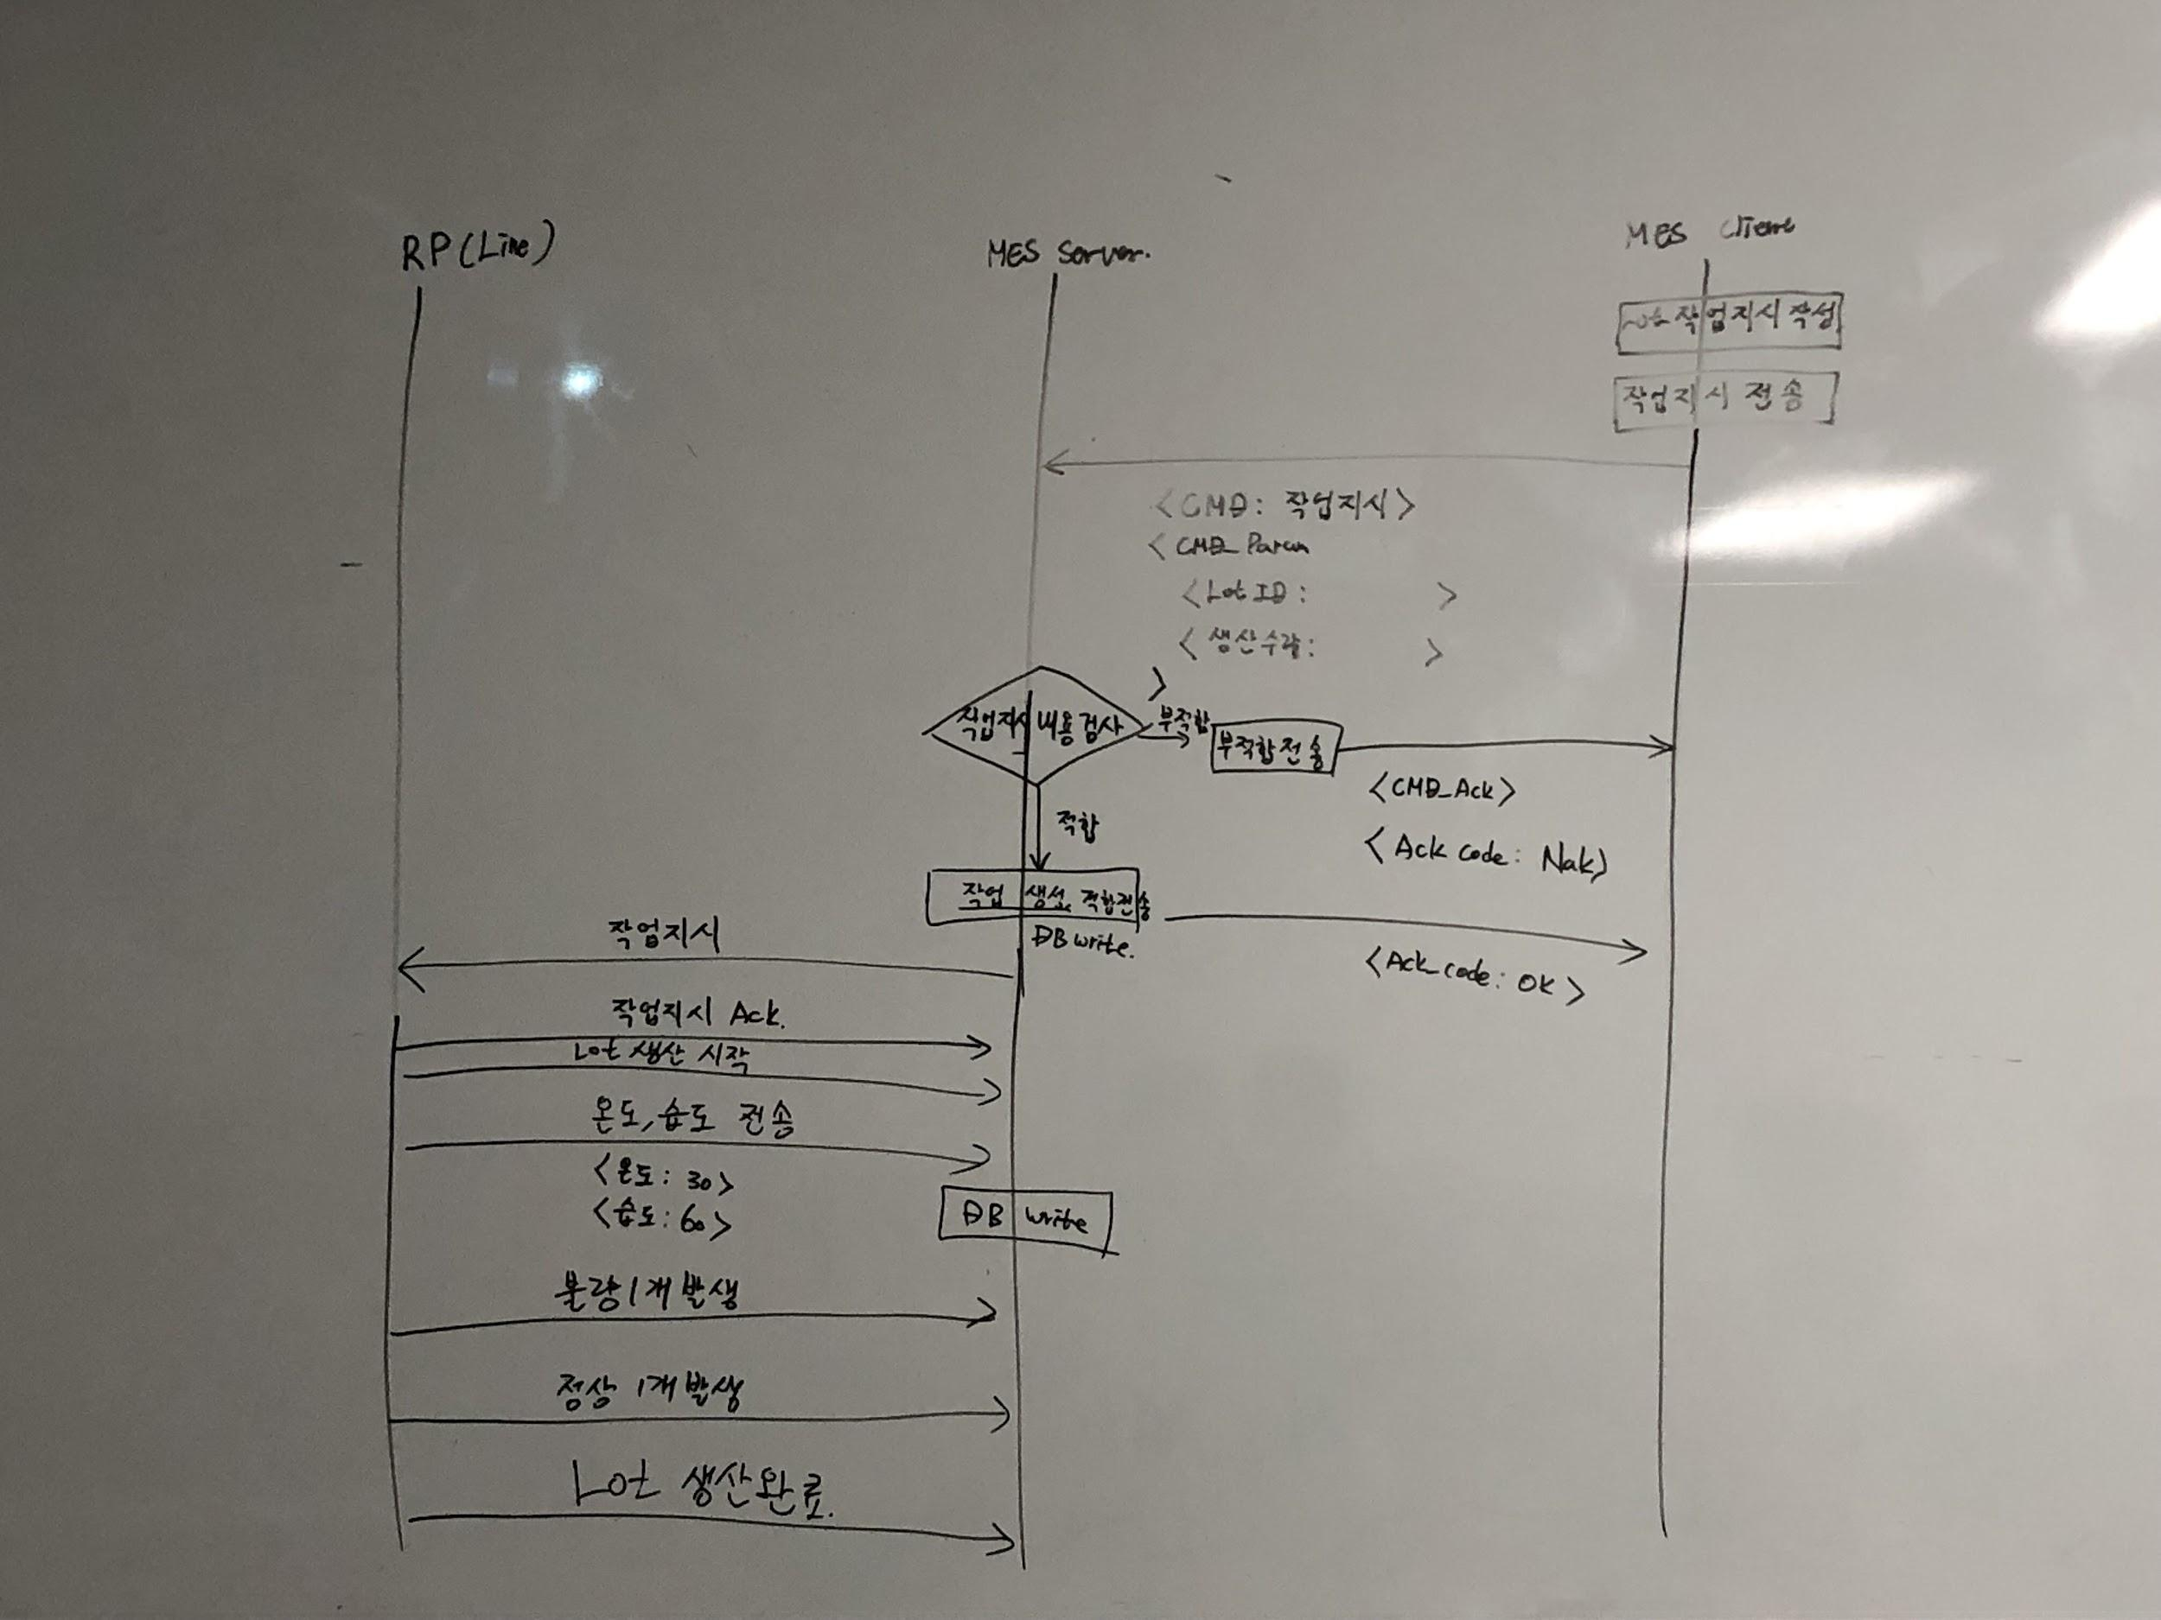

 |  | 잘했어~
 |  | 고마오~

Lot 작업 지시 데이터 분석

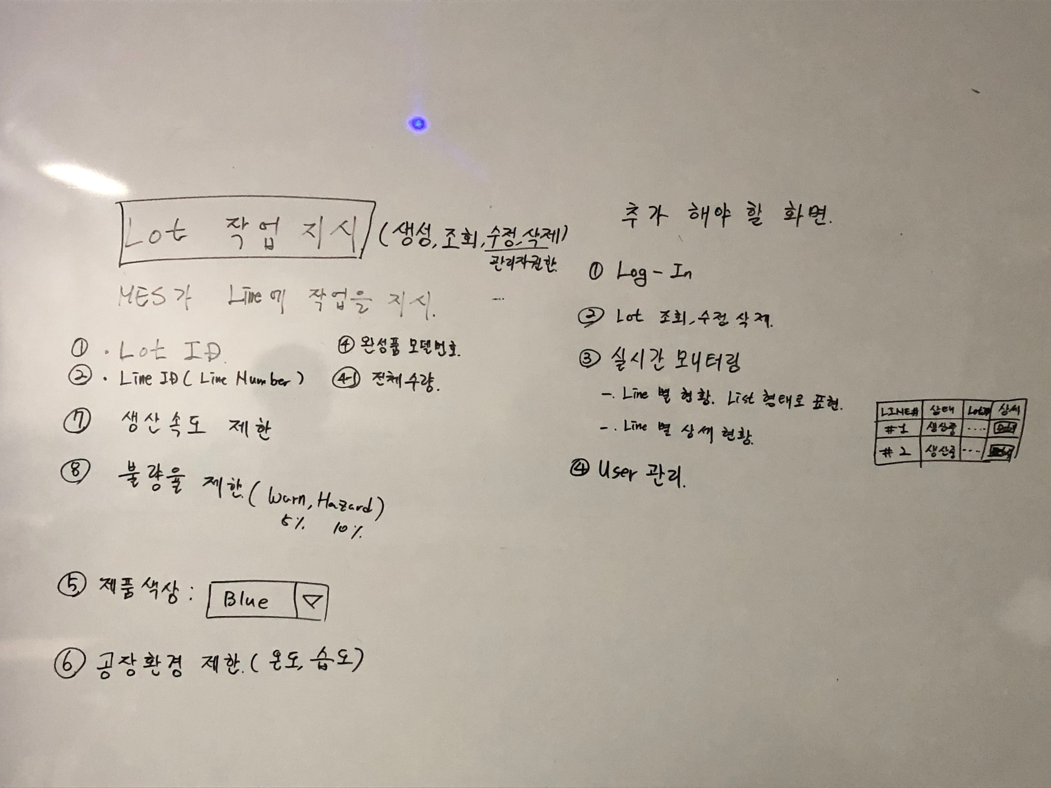

 | 실시간모니터링 Line 별 현황에 시간남으면 애니메이션으로 표현하기 -수영-

DB
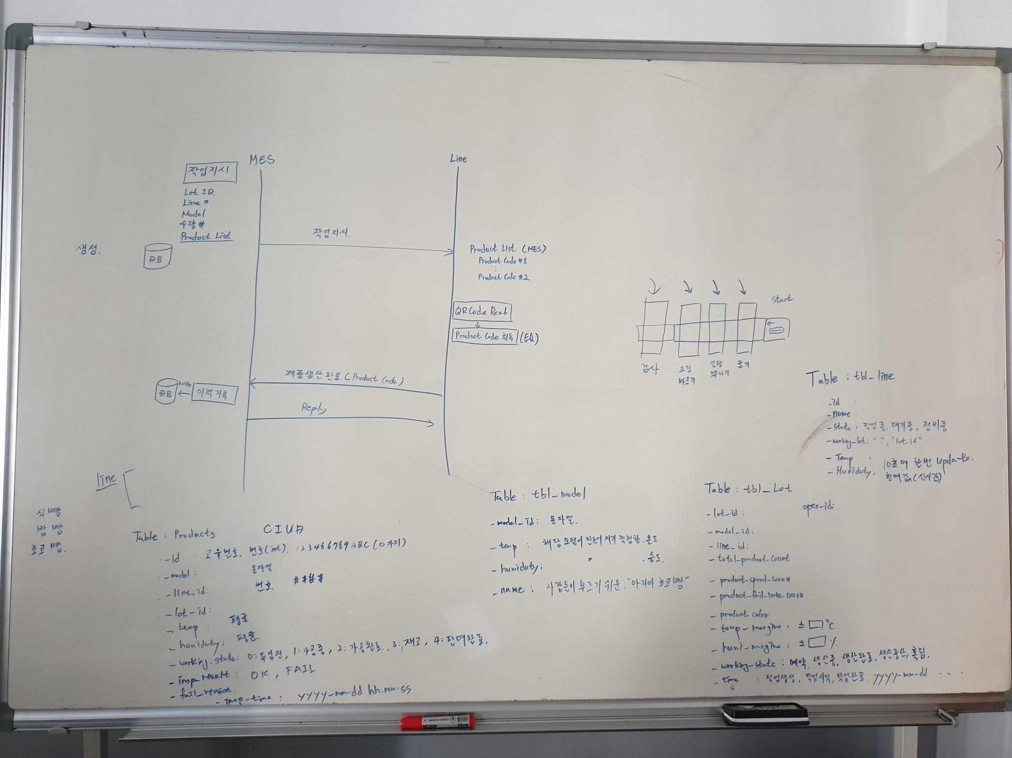
Database 설계
 | :(
Table Name | TBL_USERS
Description | 사용자 리스트
Create | System Install 시점에 테이블 생성
Insert | MES Client에서 관리자 권한으로 로그인 후 관리자가 새로운 사용자를 추가 |  |  |  |  | 관리자가 작업자 계정 직접 생성 (관리자 계정으로 로그인 시 작업자 관리 배너 생성)
Delete | MES Client에서 관리자 권한으로 로그인 후 관리자가 기존 사용자를 삭제
Update | MES Client에서 관리자 권한으로 로그인 후 관리자가 기존 사용자 정보를 변경 |  |  |  |  | [관리자] 작업자 관리창 기능 - 사용자 추가, 삭제, 변경 요소 - (1,2,3,4,5,6)
No | Name | Type | Description | Update | Remark
1 | user_id | string | 사용자 ID | 변경불가
2 | pass_word | string | 사용자 PW
3 | level | int | 1 : 관리자, 2 : 작업자
4 | e_mail | string | 사용자 이메일
5 | first_name | string | 사용자 성
6 | last_name | string | 사용자 이름

Table Name | TBL_PRODUCTS
Description | 제품 리스트
Create | System Install 시점에 테이블 생성
Insert | MES Client에서 작업 지시 버튼을 누르고 유효성 검사가 성공하면 추가
Delete | MES Client에서 이미 예약된 작업 지시를 삭제 할 때 제품 정보를 삭제 한다. (작업이 시작되지 않은 제품에 한해서)
Update
No | Name | Type | Description | Update | Remark |  | Obejct - 삭제
1 | _id | int | 제품의 고유 번호 - 12자리(123456789ABC), | 변경 불가 | PRIMARY KEY |  | Table Name | Object
2 | model | string | 제품 이름 | 변경 불가 |  |  | Description | 완제품 리스트
3 | line_id | int | #1, #2, #3, #,4 - 4자리 | 변경 불가 |  |  | No | Name | Type | Description | Remark
4 | lot_id | string | 시리얼 넘버 | 변경 불가 |  |  | 1 | line_id | string | 라인 id
5 | model_temp | float | 생산 시 제품의 평균 온도 | RP에서 작업 종료 시점에 평균온도를 전송하면 그 정보를 받아서 MES Server가 업데이트 한다. |  | [작업자] 실시간모니터링 기능 - 작업상태(7), 결과(8) 요소 - (1,2,3,4) | 2 | lot_id | string | 작업 지시 id
6 | model_humidity | float | 생산 시 제품의 평균 습도 | RP에서 작업 종료 시점에 평균온도를 전송하면 그 정보를 받아서 MES Server가 업데이트 한다. |  | [작업자] 불량검수 요소 - (1,2,3,4) 기능 - (5,6,9,10) | 3 | model_id | string | 모델 id
7 | working_state | int | 0:투입전, 1:가공중, 2:가공완료, 3:재고, 4:판매완료 | 작업 진행 사항이 업데이트 될 때 마다 MES Server가 업데이트 한다. |  | [작업자] 작업지시 요소 - (2,3,4) | 4 | prod_id | string | 시리얼 넘버
8 | insp_result | String | OK / FAIL | RP에서 작업 종료 시점에 평균온도를 전송하면 그 정보를 받아서 MES Server가 업데이트 한다. |  |  | 5 | model_temp | string | 제품의 적정 온도 => 평균 온도
9 | fail_reason | String | Temp, Humid, Time ... | RP에서 작업 종료 시점에 평균온도를 전송하면 그 정보를 받아서 MES Server가 업데이트 한다. |  |  | 6 | model_humidity | string | 제품의 적정 온도 => 평균 습도
10 | insp_time | Date | 불량(?) 점검 시간 - YYYY-MM-DD HH:MM:SS | RP에서 작업 종료 시점에 평균온도를 전송하면 그 정보를 받아서 MES Server가 업데이트 한다. |  |  | 7 | model_time | int | 제품이 생산되는 시간 | 개당

Table Name | TBL_MODEL
Description | 제품별 상세 정보
Create | System Install 시점에 테이블 생성 |  |  |  |  | [관리자] 제품 관리창 기능 - 제품 모델 생성시 추가, 삭제, 수정 요소 - (1, 2, 3, 4)
Insert | MES Client에서 관리자 권한으로 로그인 후 신규 제품 모델 생성 시 추가
Delete | MES Client에서 관리자 권한으로 로그인 후 기존 제품 모델을 삭제
Update | MES Client에서 관리자 권한으로 로그인 후 기존 제품 모델 정보를 변경
No | Name | Type | Description | Update | Remark
1 | model_id | String | 모델 id | 변경 불가
2 | model_temp | String | 해당 모델이 만들어 지기 적정한 온도
3 | model_humidity | String | 해당 모델이 만들어 지기 적정한 습도
4 | name | String | 사람들이 부르기 쉬운 "아리아 초코빵"

Table Name | TBL_LOT
Description | 제품별 상세 정보
Create | System Install 시점에 테이블 생성
Insert | MES Client에서 작업자 권한으로 로그인 후 신규 작업 생성하고 유효성 검사가 완료되면 추가
Delete | 예약 중인인 작업에 한해서 삭제 가능.
Update
No | Name | Type | Description | Update | Remark
1 | lot_id |  |  |  |  | [작업자] 실시간모니터링 기능 - 요소 - (11, 12, 13, 14,
2 | model_id
3 | line_id
4 | total_product_count
5 | product_speed_warn
6 | product_fail_rate_warn
7 | product_color
8 | temp_margin
9 | humid_margin
10 | oper_id
11 | working_state |  |  | 작업 상태가 업데이트 될 때 마다 MES Server가 업데이트 시킨다.
12 | lot_created_time |  | yyyy-mm-dd hh:mm:ss
13 | lot_start_time |  | yyyy-mm-dd hh:mm:ss | RP로 부터 작업 시작 메세지를 받는 시점에 업데이트 한다.
14 | lot_end_time |  | yyyy-mm-dd hh:mm:ss | RP로 부터 작업 종료 메세지를 받는 시점에 업데이트 한다.

Table Name | TBL_LINE
Description | 제품별 상세 정보
Create | System Install 시점에 테이블 생성
Insert | MES Client에서 관리자 권한으로 로그인 후 신규 라인 생성 시 추가
Delete | MES Client에서 관리자 권한으로 로그인 후 기존 라인 삭제 시 제거
Update
No | Name | Type | Description |  | Remark
1 | _id | String | 모델 id
2 | name | String | 작업자의 이름 | MES Client에서 관리자 권한으로 로그인 후 기존 라인 정보 수정 시
3 | state | String | 작업중, 대기중, 정비중 | 라인의 작업 상태 정보가 업데이트 되는 시점에 업데이트
4 | working_lot | String | 사람들이 부르기 쉬운 "아리아 초코빵" | Lot Start, End 시점에 업데이트
5 | line_temp | String | 10초에 한번씩 업데이트(현재값-실시간) | RP로 부터 10초에 한번씩 정보가 전송 되면 업데이트 한다.
6 | line_humidity | String | 보여줘야 하기 때문에, 너무 길경우 BYE | RP로 부터 10초에 한번씩 정보가 전송 되면 업데이트 한다. |  | .
7 | line_speed_warn | String | 보여줘야 하기 때문에, 너무 길경우 BYE | RP로 부터 10초에 한번씩 정보가 전송 되면 업데이트 한다.
 |  |  | ㅎㅇㅎㅇㅎㅇ | ㅎㅇ

Database 설계를 위한 브레인스토밍

라즈베리 파이 <-> MES Server
라즈베리 파이와 MES Server 간의 통신 상세 설계

 | 라즈베리파이 | 통신 | MES Server

작업 시작 & 종료 시나리오

 |  | 작업지시

 |  | 응답
 |  |  | 작업 상태 : 예약 -> 생산중

제품이 1개 생산 될 때 마다 보고 한다.
 |  | 제품 생산 완료 (양품, 불량, 불량 이유)
 |  |  | 제품 생산 정보 업데이트
 |  | 응답

 |  | 제품 생산 완료 (양품, 불량, 불량 이유)
 |  |  | 제품 생산 정보 업데이트
 |  | 응답

 |  | 작업 완료
 |  |  | 작업 상태 : 생산중 -> 생산완료
 |  | 응답

라인 환경 정보 업데이트 시나리오

Lot이 시작 되면 10초에 한번 업데이트 진행.
 |  | 라인 환경 정보 보고 (온도, 습도)
 |  |  | 라인 환경 정보 업데이트
 |  | 응답

 |  | 라인 환경 정보 보고 (온도, 습도)
 |  |  | 라인 환경 정보 업데이트
 |  | 응답

작업 중단 시나리오

 |  | 작업중단

 |  | 응답
 |  |  | 작업 상태 : 예약 -> 생산중

MES Server <-> MES Client
MES Server와 MES Client 간의 통신 설계 자료

통신 메시지 포멧

{{$msg_id,msg_name,params$}} 1. "{{$" : 메시지 시작을 구분 한다. 2. "$}}" : 메시지 끝에 붙여 준다. 3. "Msg_id" : msg를 구분하기 위해서 5자리 숫자로 송신 측에서 message id를 만들어 준다. 수신측은 응답 메시지 전송 시 해당 message_id를 사용해서 응답 해야 한다. 4. 각 아이템들은 "," 로 구분한다.

통신 메시지 흐름 및 아이템 상세

 | MES Server | 통신 | MES Client

로그인

 |  | 로그인 확인 요청(id, pw)

 |  | 응답 : 승인여부, 권한, 거부사유

 | 실제 메시지 형식
 |  |  | {{$01234,req_user_log_in,id,pw$}}

 | {{$01234,req_user_log_in_ack,result,right,nak_reason$}}

 | result : "OK", "NG" |  | id : 작업자 id
 | right : "OPER", "ADMIN" |  | pw : 작업자 pw
 | nak_reason : "" or mes server에서 이유를 text로 작성해서 전달

신규 작업자 등록

 |  | 신규 작업자 생성 요청(신규 작업자 정보) | id, pw, level, e-mail, first_name, last_name

 |  | 응답 : 승인여부, 거부사유

 | 실제 메시지 형식
 |  |  | {{$#####,req_new_user_create,id,pw, level, e-mail, firs_name, last_name$}}

 | {{$#####,req_new_user_create_ack, result, ng_reason$}}

 | result : "OK", "NG" |  | 특별히 제약이 없어서 생략
 | ng_reason : OK이면 빈문자, 이유가 있으면 MES Server에서 이유를 text로 작성해서 전달. |  | level : "OPER", "ADMIN"

신규 제품 모델 등록

 |  | 신규 제품 모델 등록 요청(신규 모델 정보) | model_id, temp, humiduty, name

 |  | 응답 : 승인여부, 거부사유

신규 작업 지시 등록

 |  | 라인 정보 리스트 요청()

 |  | 응답 : 라인 정보 리스트

 |  | 모델 정보 리스트 요청()

 |  | 응답 : 모델 정보 리스트

 |  | 신규 작업 지시 등록 요청(신규 모델 정보) | lot_id, model_id, line_id, total_product_count, speed_warn, fail_rate_warn, color, temp_mar, hum_mar, oper_id

 |  | 응답 : 승인여부, 거부사유

실시간 라인 현황 모니터링

1. 실시간 라인 현항은 tbl_line table을 MES Client에서 DB에 직접 접근하여 데이터를 읽어와 화면에 표시.
2. 제품 정보 조회는 tbl_products를 MES client에서 DB에 직접 접근하여 화면에 표시.

DB

생산 이상 보고

 |  | 생산 이상 보고 : 이상 종류, 상세 이상 내용

 |  | 응답

QR Code
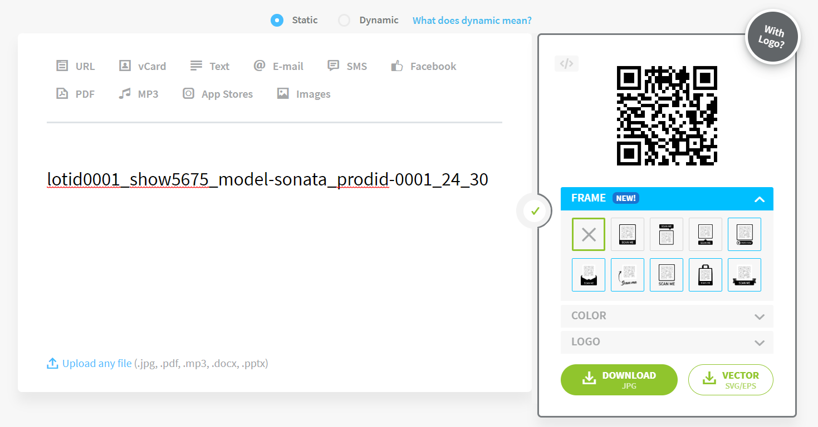
QR Code Format 설계

설명
QR Code에 어떤 데이터를 포함 시킬 것인지. 그리고 포멧은 어떤 형태로 할 것인지 결정해야 합니다.

Format
DB시트에 QR코드가 가져야 할 데이터를 입력하였습니다.
QR코드 작성 시 DB데이터의 순서에 맞게 제작될 예정입니다.

format은 다음과 같이 한다.
﻿lot_id,model_id,prod_id
﻿콤마로 구분 한다.

